SOM.ALS opdracht
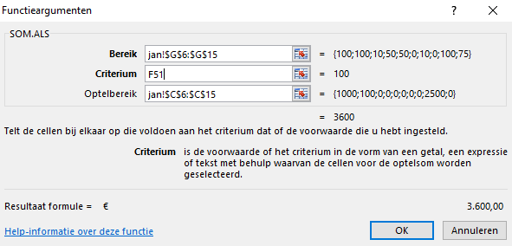
Functie SOM.ALS
Functie SOM.ALS - Bedragen via code overzichtelijk maken in één cel vanuit meerdere tabladen
 | Maak in het kasboek een overzicht van de ontvangsten en uitgaven van het 1e kwt in één cel zichtbaar
1 | Typ = in de cel G30 - open de functie SOM.ALS
2 | Selecteer in het venster Bereik de reeks van de codenrs in G6:G15 in tabblad jan (absoluut maken met F4)
3 | Het Criterium is de code die bij de uitgave of ontvangsten hoort - selecteer cel in dit blad de cel F51
4 | Optelbereik is de reeks met de bijbehorende bedragen - selecteer C6:C15 in tabblad jan (absoluut maken)
 | Kopier de instellingen van Bereik - typ + achter gegevens van jan - "ctrl+v" - verander jan in feb - hetzelfde voor mrt
5 | Kopier de instellingen van OptelBereik - typ + achter gegevens van jan - "ctrl+v" - verander jan in feb - hetzelfde voor mrt
 | Zo ziet de formule eruit - SOM.ALS(jan!$G$6:$G$15;F53;jan!$C$6:$C$15)+SOM.ALS(feb!$G$6:$G$15;F53;feb!$C$6:$C$15)+SOM.ALS(mrt!$G$6:$G$15;F53;mrt!$C$6:$C$15)
6 | Hetzelfde instellen voor de uitgaven - controleer eventueel het voorbeeld in cel G53
Opdracht
Kasboek
Periode: | Dec 2017 |  |  |  |  |  | Saldo
 |  | ONTVANGSTEN |  | UITGAVEN |  |  | 3,014.35
Datum | Omschrijving | bedrag | BTW | bedrag | BTW | Code nr
2009-01-01 | Saldo vorige maand | € 200.00 |  |  |  | onderwerpen | 200.00
2009-01-02 | Loon | € 1,000.00 | € 190.00 |  | € - | 100
2009-01-03 | verkoop | € 100.00 | € 19.00 |  | € - | 100
2009-01-04 | Advertenties |  | € - | € 75.00 | € 14.25 | 10
2009-01-05 | kantoorbenodigheden |  | € - | € 15.00 | € 2.85 | 50
2009-01-26 | muis |  | € - | € 33.00 | € 6.27 | 50
2009-01-27 |  |  | € - |  | € -
2009-01-28 | Advertenties |  | € - | € 112.00 | € 21.28 | 10
2009-01-29 |  |  | € - |  | € -
2009-01-30 | Loon | € 2,500.00 | € 475.00 |  | € - | 100
2009-01-31 | Belasting |  | € - | € 1,000.00 | € 190.00 | 75
 |  | € 3,800.00 | € 684.00 | € 1,235.00 | € 234.65 |  | 3,014.35
globaal overzicht meeste uitgaves en inkomsten |  |  | inkomsten | code | 100
 |  |  | kleine uitgaves | code | 50
 |  |  | Belasting | code | 75
 |  |  | Advertenties | code | 10

 |  | Voorbeeld
Voorbeeld Kasboek
Periode: | dec 2017 |  |  |  |  |  | Saldo
 |  | ONTVANGSTEN |  | UITGAVEN
Datum | Omschrijving | bedrag | BTW | bedrag | BTW | Code nummer
2009-01-01 | Saldo vorige maand | € 200.00 |  |  | € - | onderwerpen | € 200.00
2009-01-02 | Loon | € 1,000.00 | € 190.00 |  | € - | 100 | € 1,390.00
2009-01-03 | verkoop | € 100.00 | € 19.00 |  | € - | 100 | € 1,509.00
2009-01-04 | Advertenties |  | € - | € 75.00 | € 14.25 | 10 | € 1,419.75
2009-01-05 | kantoorbenodigheden |  | € - | € 15.00 | € 2.85 | 50 | € 1,401.90
2009-01-26 | muis |  | € - | € 33.00 | € 6.27 | 50 | € 1,362.63
2009-01-27 |  |  | € - |  | € - |  | € 1,362.63
2009-01-28 | Advertenties |  | € - | € 112.00 | € 21.28 | 10 | € 1,229.35
2009-01-29 |  |  | € - |  | € - |  | € 1,229.35
2009-01-30 | Loon | € 2,500.00 | € 475.00 |  | € - | 100 | € 4,204.35
2009-01-31 | Belasting |  | € - | € 1,000.00 | € 190.00 | 75 | € 3,014.35
 |  | € 3,800.00 | € 684.00 | € 1,235.00 | € 234.65 |  | € 3,014.35
globaal overzicht meeste uitgaves en inkomsten |  |  | inkomsten | code | 100 | € 10,800.00
 |  |  | kleine uitgaves | code | 50 | € 144.00
 |  |  | Belasting | code | 75 | € 3,000.00
 |  |  | Advertenties | code | 10 | € 561.00

